Sheet1
## 모형 개발용 분석마트(Data) |  |  | ##Last Edit. 2023-02-21
연번 | 파일명 | 내용 | 기간 | 사용 | Data refer | 출처

1 | 산업/규모별 임금 근로시간 (1) | 산업별 임금 및 근로시간 데이터 | 2020-01 ~ 2022-12 | Y |  | http://laborstat.moel.go.kr/hmp/tblInfo/TblInfoList.do?menuId=0010001100101102&leftMenuId=0010001100101&vwCdVal=MT_PTITLE&upListVal=118_32#
2 | 산업/규모별 임금 근로시간 (2) | 산업별 임금 및 근로시간 데이터 | 2011-01 ~ 2019-12 | Y |  | http://laborstat.moel.go.kr/hmp/tblInfo/TblInfoList.do?menuId=0010001100101102&leftMenuId=0010001100101&vwCdVal=MT_PTITLE&upListVal=118_32#
3 | 소비자물가지수 | 월별 소비자 물가지수 | 2011-01 ~ 2022-12 | Y |  | https://kosis.kr/statHtml/statHtml.do?orgId=101&tblId=DT_2KAA601_02&conn_path=I2
4
5
6
7
8
9
10
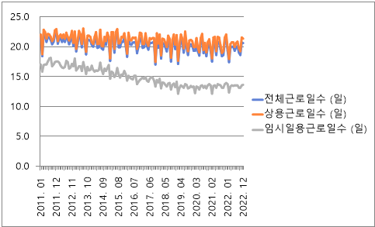
근로일수 | 변수명 | 내용 | 사용

1 | 전체근로일수 | 상용 + 임시일용에 대한 수치 | N
2 | 상용근로일수 | 상용근로자 = 고용계약기간(구두계약 포함)이 1년 이상인 임금근로자 또는 고용계약기간이 정해지지않고 정규직원으로 일하는 자 | N
3 | 임시일용근로일수 | 임시 일용근로자 = 고용계약기간(구두계약 포함)이 1년 미만인 자 | N
4
5
6
7
8
9
10

근로시간 | 변수명 | 내용 | 사용

1 | 전체근로시간 | 상용 + 임시일용에 대한 수치 | Y
2 | 상용총근로시간 |  | N
3 | 상용소정실근로시간 | 소정근로일을 대상으로 ‘임금이 지급된 근로자’ 전체의 소정근로시간(근로자와 사용자간에정한 근로시간으로 휴게시간은 포함되지 않음)의 총계 | N
4 | 상용초과근로시간 | 임금지급 여부와 관계없이, 소정근로시간 이외의 시간(연장근로시간, 휴일근로시간)에실제로근로한 시간 (초과수당 지급을 위하여 산정한 시간이 아님)의 총계 | N
5 | 임시일용근로시간 |  | N
6
7
8
9
10
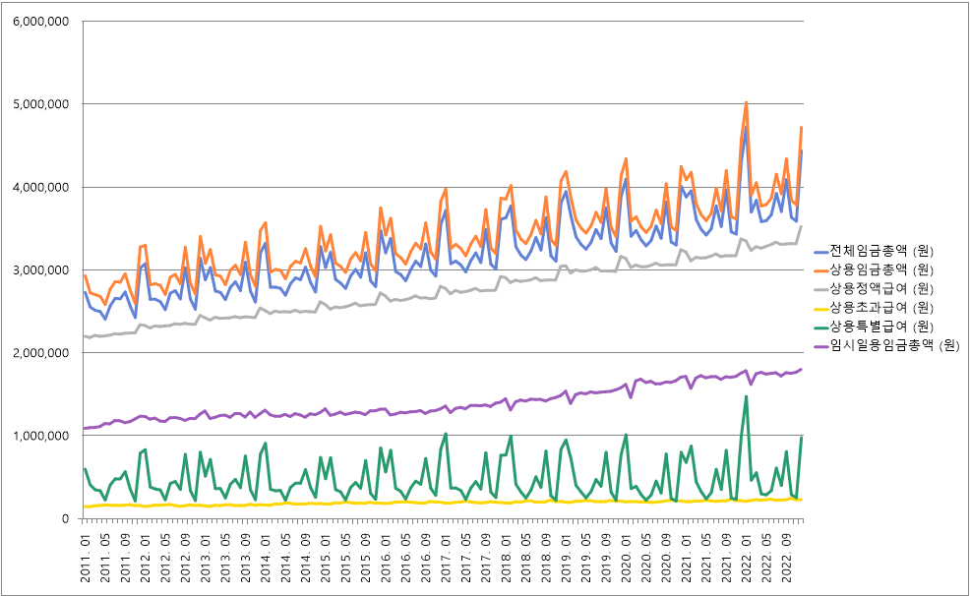
임금 | 변수명 | 내용 | 사용

1 | 전체임금총액 | 상용 + 임시일용에 대한 수치(임금은 세전급여) | Y(실질임금 변환)
2 | 상용임금총액 | 임금총액 = 정액급여 + 초과급여 + 특별급여 | N
3 | 상용정액급여 | 정액급여 = 근로계약, 단체협약 또는 취업규칙 등으로 소정근로시간에 대하여 미리정한기본급과 통상적 수당, 기타수당(연차수당, 정근수당 포함)으로 지급한 총액 | N
4 | 상용초과급여 | 초과급여 = 근로기준법 제56조에 따라 연장‧휴일‧야간근로에 대한 수당으로 지급한총액 | N
5 | 상용특별금여 | 특별급여 = 상여금,성과급,임금인상 소급분, 학자금(대출금 제외)등으로 지급한총액 | N
6 | 임시일용임금총액 |  | N
7
8
9
10

 | Mine | 광업
 | Manufacturing | 제조업
 | Electric | 전기업
 | Waterworks | 수도
 | Construction | 건설업
 | Wholesale | 도매, 소매
 | Transportation | 운송
 | Accomodation | 숙박
 | IT | 정보통신업
 | Finance | 금융업
 | Real Estate | 부동산업
 | Scientific Service | 전문 과학기술 서비스
 | Business Facility management | 사업시설 관리
 | Education Service | 교육 서비스
 | Health and Social welfare services | 건강 및 사회복지 서비스업
 | Arts Sports Service | 예술 스포츠업
 | Repair and Other personal services | 수리 및 기타 개인 서비스업
 | Total | 전체

